Balances
ESTRUCTURA DEL ACTIVO SOCIETARIO
 |  |  |  |  |  | Ajuste
CONCEPTO | 2018 | 2019 | 2020 | 2021 | 2022
A) ACTIVO NO CORRIENTE | 859,099 | 1,556,623 | 1,403,778 | 2,730,187 | 2,700,263 | 6,014,560 |  | ESTIMACIÓN DEL COSTE DEL CAPITAL MEDIO PONDERADO
I Inmovilizado intangible | 55,358 | 38,181 | 25,372 | 71,520 | 137,064 | 137,887
II Inmovilizado material | 306,410 | 353,563 | 693,753 | 1,106,294 | 1,127,060 | 1,127,060 |  | COSTE DE LOS FONDOS PROPIOS CAESA |  |  | COSTE DE LA DEUDA FINANCIERA |  |  |  | COSTE DEL CAPITAL MEDIO PONDERADO
III Inv. Inmobiliarias | 0 | 0 | 0 | 0 | 0 | 0
IV Inv. en empr. del grupo y asociadas a l.p. | 180,000 | 180,000 | 180,000 | 180,000 | 180,000 | 3,493,474 |  | Tipo sin riesgo | 3.50% |  | kd |  | 0.000% |  | DF/(DF+E) |  | 0.435%
V Inversiones financieras a largo plazo | 130,945 | 658,072 | 236,958 | 1,073,260 | 967,272 | 967,272 |  | Prima de mercado | 6.60% |  | kd desp. impuestos |  | 0.000% |  | DF/E |  | 0.437%
VI Activos por impuesto diferido | 186,386 | 326,807 | 267,695 | 299,113 | 288,866 | 288,866
B) ACTIVO CORRIENTE | 15,752,844 | 15,603,138 | 23,948,930 | 18,390,675 | 22,942,822 | 22,942,822 |  | Beta desapalancada | 0.7900 |  |  |  |  |  | WACC |  | 10.68%
II Existencias |  |  |  |  |  |  |  | Beta reapalancada | 0.7926 |  | Tipo impositivo |  | 25%
III Deudores comerc. y otras cuentas a cobr. | 7,499,543 | 9,085,867 | 15,132,470 | 13,904,393 | 11,729,940 | 11,729,940
IV Inv. en empr. del grupo y asociadas a c.p. |  |  |  |  | 3,913,619 | 3,913,619 |  | Prima de liquidez | 2.00%
V Inversiones financieras a corto plazo | 778,610 | 494,474 | 2,859,350 | 250,703 | 335,010 | 335,010
VI Periodificaciones a corto plazo |  |  |  |  |  |  |  | ke | 10.73%
VII Efectivo y otros activos líquidos equiv. | 7,474,691 | 6,022,797 | 5,957,110 | 4,235,579 | 6,964,254 | 6,964,254
1. Tesorería | 7,474,691 | 6,022,797 | 5,957,110 | 4,235,579 | 6,964,254 | 6,964,254 |  | Kd | considermaos que todo se fiancia con fondos propios, deuda es minima.
TOTAL ACTIVO | 16,611,943 | 17,159,761 | 25,352,708 | 21,120,862 | 25,643,085 | 28,957,382

ESTRUCTURA DEL PASIVO SOCIETARIO

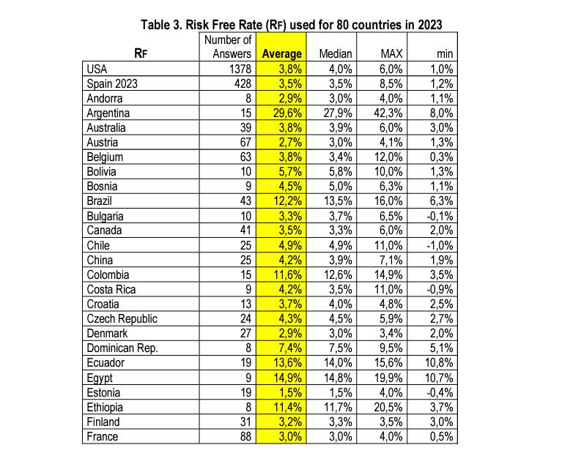
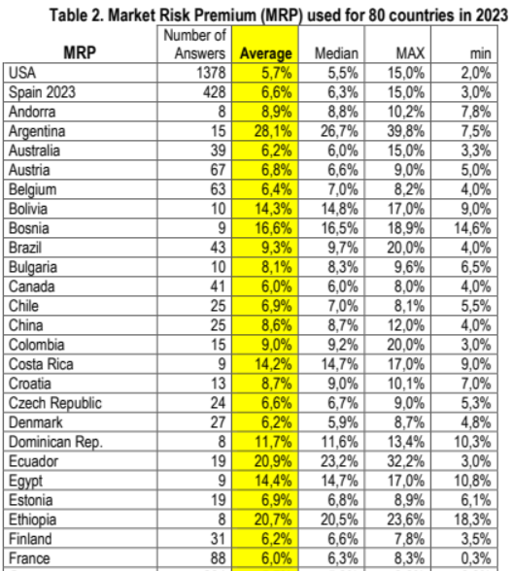
CONCEPTO | 2018 | 2019 | 2020 | 2021 | 2022 | Ajuste
A) PATRIMONIO NETO | 4,745,015 | 5,994,774 | 9,487,240 | 7,627,299 | 11,316,385 | 14,629,859
A-1) Fondos propios | 4,745,015 | 5,994,774 | 9,487,240 | 7,627,299 | 11,316,385 | 14,629,859
I Capital | 192,320 | 192,320 | 192,320 | 192,320 | 192,320 | 3,505,794
II Prima de emisión
III Reservas | 4,074,938 | 4,074,937 | 5,802,454 | 2,194,921 | 7,434,979 | 7,434,979
V Resultados de ejercicios anteriores | 0
VII Resultado del ejercicio | 477,757 | 1,727,517 | 3,492,466 | 5,240,058 | 3,689,085 | 3,689,085
A-2) Subvenciones, donac. y legados recib.
B) PASIVO NO CORRIENTE | 479,567 | 477,567 | 309,033 | 289,033 | 219,033 | 219,033
I Provisiones a largo plazo | 373,620 | 373,620 | 155,086 | 155,086 | 155,086 | 155,086
II Deudas a largo plazo | 105,947 | 103,947 | 153,947 | 133,947 | 63,947 | 63,947
III Deudas con empr. del grupo y asoc. a l.p.
IV Pasivos por impuesto diferido
V Periodificaciones a largo plazo
C) PASIVO CORRIENTE | 11,387,361 | 10,687,420 | 15,556,435 | 13,204,530 | 14,107,667 | 14,107,667
II Provisiones a corto plazo | 50,046 | 50,046 | 50,046 | 50,046 | 50,046 | 50,046
III Deudas a corto plazo |  |  |  | 304,020
IV Deudas empr. del grupo y asoc. a c.p. | 422,750 | 1,150,016 | 2,131,550 | 0
V Acreed. comerc.y otras cuentas a pagar | 10,914,565 | 9,487,358 | 13,374,839 | 12,850,464 | 14,057,622 | 14,057,622
VI Periodificaciones a corto plazo
TOTAL PATRIMONIO NETO Y PASIVO | 16,611,943 | 17,159,761 | 25,352,708 | 21,120,862 | 25,643,085 | 28,956,559 | 823

 |  |  |  |  |  |  |  | Date updated: | 5-Jan-24 |  |  |  |  |  | YouTube Video explaining estimation choices and process.
 |  |  |  |  |  |  |  | Created by: | Aswath Damodaran, adamodar@stern.nyu.edu
 |  |  |  |  |  |  |  | What is this data? | Beta, Unlevered beta and other risk measures |  |  |  | Emerging Markets
 |  |  |  |  |  |  |  | Home Page: | http://www.damodaran.com
 |  |  |  |  |  |  |  | Data website: | https://pages.stern.nyu.edu/~adamodar/New_Home_Page/data.html
 |  |  |  |  |  |  |  | Companies in each industry: | https://pages.stern.nyu.edu/~adamodar/pc/datasets/indname.xls
 |  |  |  |  |  |  |  | Variable definitions: | https://pages.stern.nyu.edu/~adamodar/New_Home_Page/datafile/variable.htm
 |  |  |  |  |  |  |  | Do you want to use marginal or effective tax rates in unlevering betas? |  |  |  |  | Marginal
 |  |  |  |  |  |  |  | If marginal tax rate, enter the marginal tax rate to use |  |  |  |  | 24.71% |  |  |  |  |  | Beta over time
 |  |  |  |  |  |  |  | Industry Name | Number of firms | Beta | D/E Ratio | Effective Tax rate | Unlevered beta | Cash/Firm value | Unlevered beta corrected for cash | HiLo Risk | Standard deviation of equity | Standard deviation in operating income (last 10 years) | 2020 | 2021 | 2022 | 2022 | Average: 2020-24
 |  |  |  |  |  |  |  | Air Transport | 78 | 1.33 | 92.54% | 11.40% | 0.79 | 8.91% | 0.86 | 0.2834 | 26.89% | 366.04% | 0.67 | 0.96 | 1.00 | 0.78 | 0.85

